Sheet1
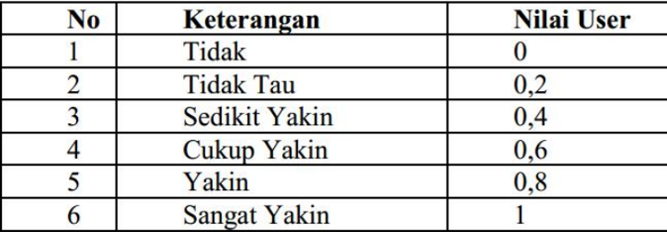
Nama : Pandu wiguna ruswandi
Kelas : TI24F
Matkul : Kecerdasan Buatan

Kode | Gejala | MB | MD | CF Pakar
G05 | Jaringan kuncup busuk | 0.8 | 0.1 | 0.7
G06 | Kuncup daun berwarna kecoklatan | 0.6 | 0.2 | 0.4
G07 | Daun kering | 0.5 | 0.2 | 0.3
G13 | Pertumbuhan kerdil | 0.7 | 0.1 | 0.6
G14 | Tanaman menjadi lemah dan rapuh | 0.6 | 0.2 | 0.4
G24 | Bercak berbentuk oval | 0.8 | 0.1 | 0.7
G25 | Warna bercak coklat tua | 0.7 | 0.1 | 0.6

Perhitungan certainty factor
Asumsikan nilai keyakinan (CF User) adalah 1.0 (Sangat Yakin) agar hasil maksimal.

A. Penyakiit busuk pucuk
CF1(G05) : 0.7 x 1.0 = 0.7
CF2(G06) : 0.4 X 1.0 = 0.4
CF3(G07) : 0.3 X 1.0 = 0.3
CF4(G13) : 0.6 X 1.0 = 0.6
CF5(G14) : 0.4 X 1.0 = 0.4

Kombinasi (combine) :
CFold1 : 0.7 + 0.4 x (1 - 0.7) = 0.82
CFold2 : 0.82 + 0.3 x (1 - 0.82) = 0.874
CFold3 : 0.874 + 0.6 x (1 - 0.874) = 0.9496
CFold3 = 0.9496 + 0.4 x (1 - 0.9496) = 0.9697 (96.97%)

B. penyakit bercak daun (G24, G25)
CF1(G24): 0.7 X 1.0 = 0.7
CF2(G25) : 0.6 X 1.0 = 0.6

Kombinasi (combine)
CF final2 = 0.7 + 0.6 x (1 - 0.7) = 0.88 (88%)

Kesimpulan
penyakit busuk pucuk (PO2) dengan tingkat keyakinan sebesar 96.97%

